Titulní list
Středočeský tenisový svaz

STŘEDOČESKÝ POHÁR VETERÁNŮ
48. ročník


LTC KOLÍN
8. - 9. srpna 2026

 | Počet hráčů ve dvouhře: |  | 26
 | Počet dvojic ve čtyřhře: |  | 4

 | Vítězové

 | dvouhra muži
 | 35 - 59 | Petr Hubálek | 3
 | 60- 64 | Vladislav Kusko | 4
 | 65 - 69 | Jaromír Roudnický | 10
 | 70 - 74 | Jiří Janošek | 3
 | 75 - 79 | Karel Černý | 3
 | 80 - st. | Martti Hietikko | 3

 | čtyřhra muži
 | 121 - 139 | Petr Jurášek | 4
 |  | Martin Riger

 | Ředitel turnaje: Jiří Heincl
 | Hlavní rozhodčí: Jarka Heinclová Karbanová

dvouhra
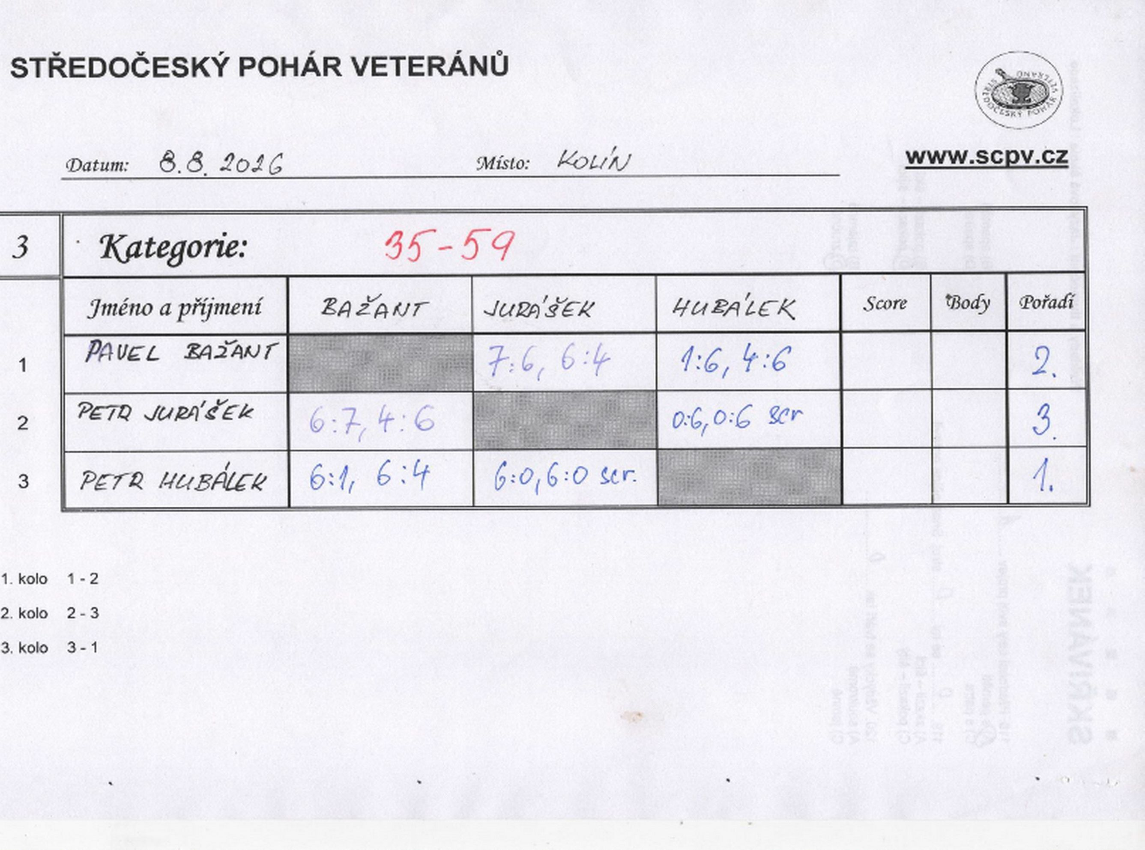

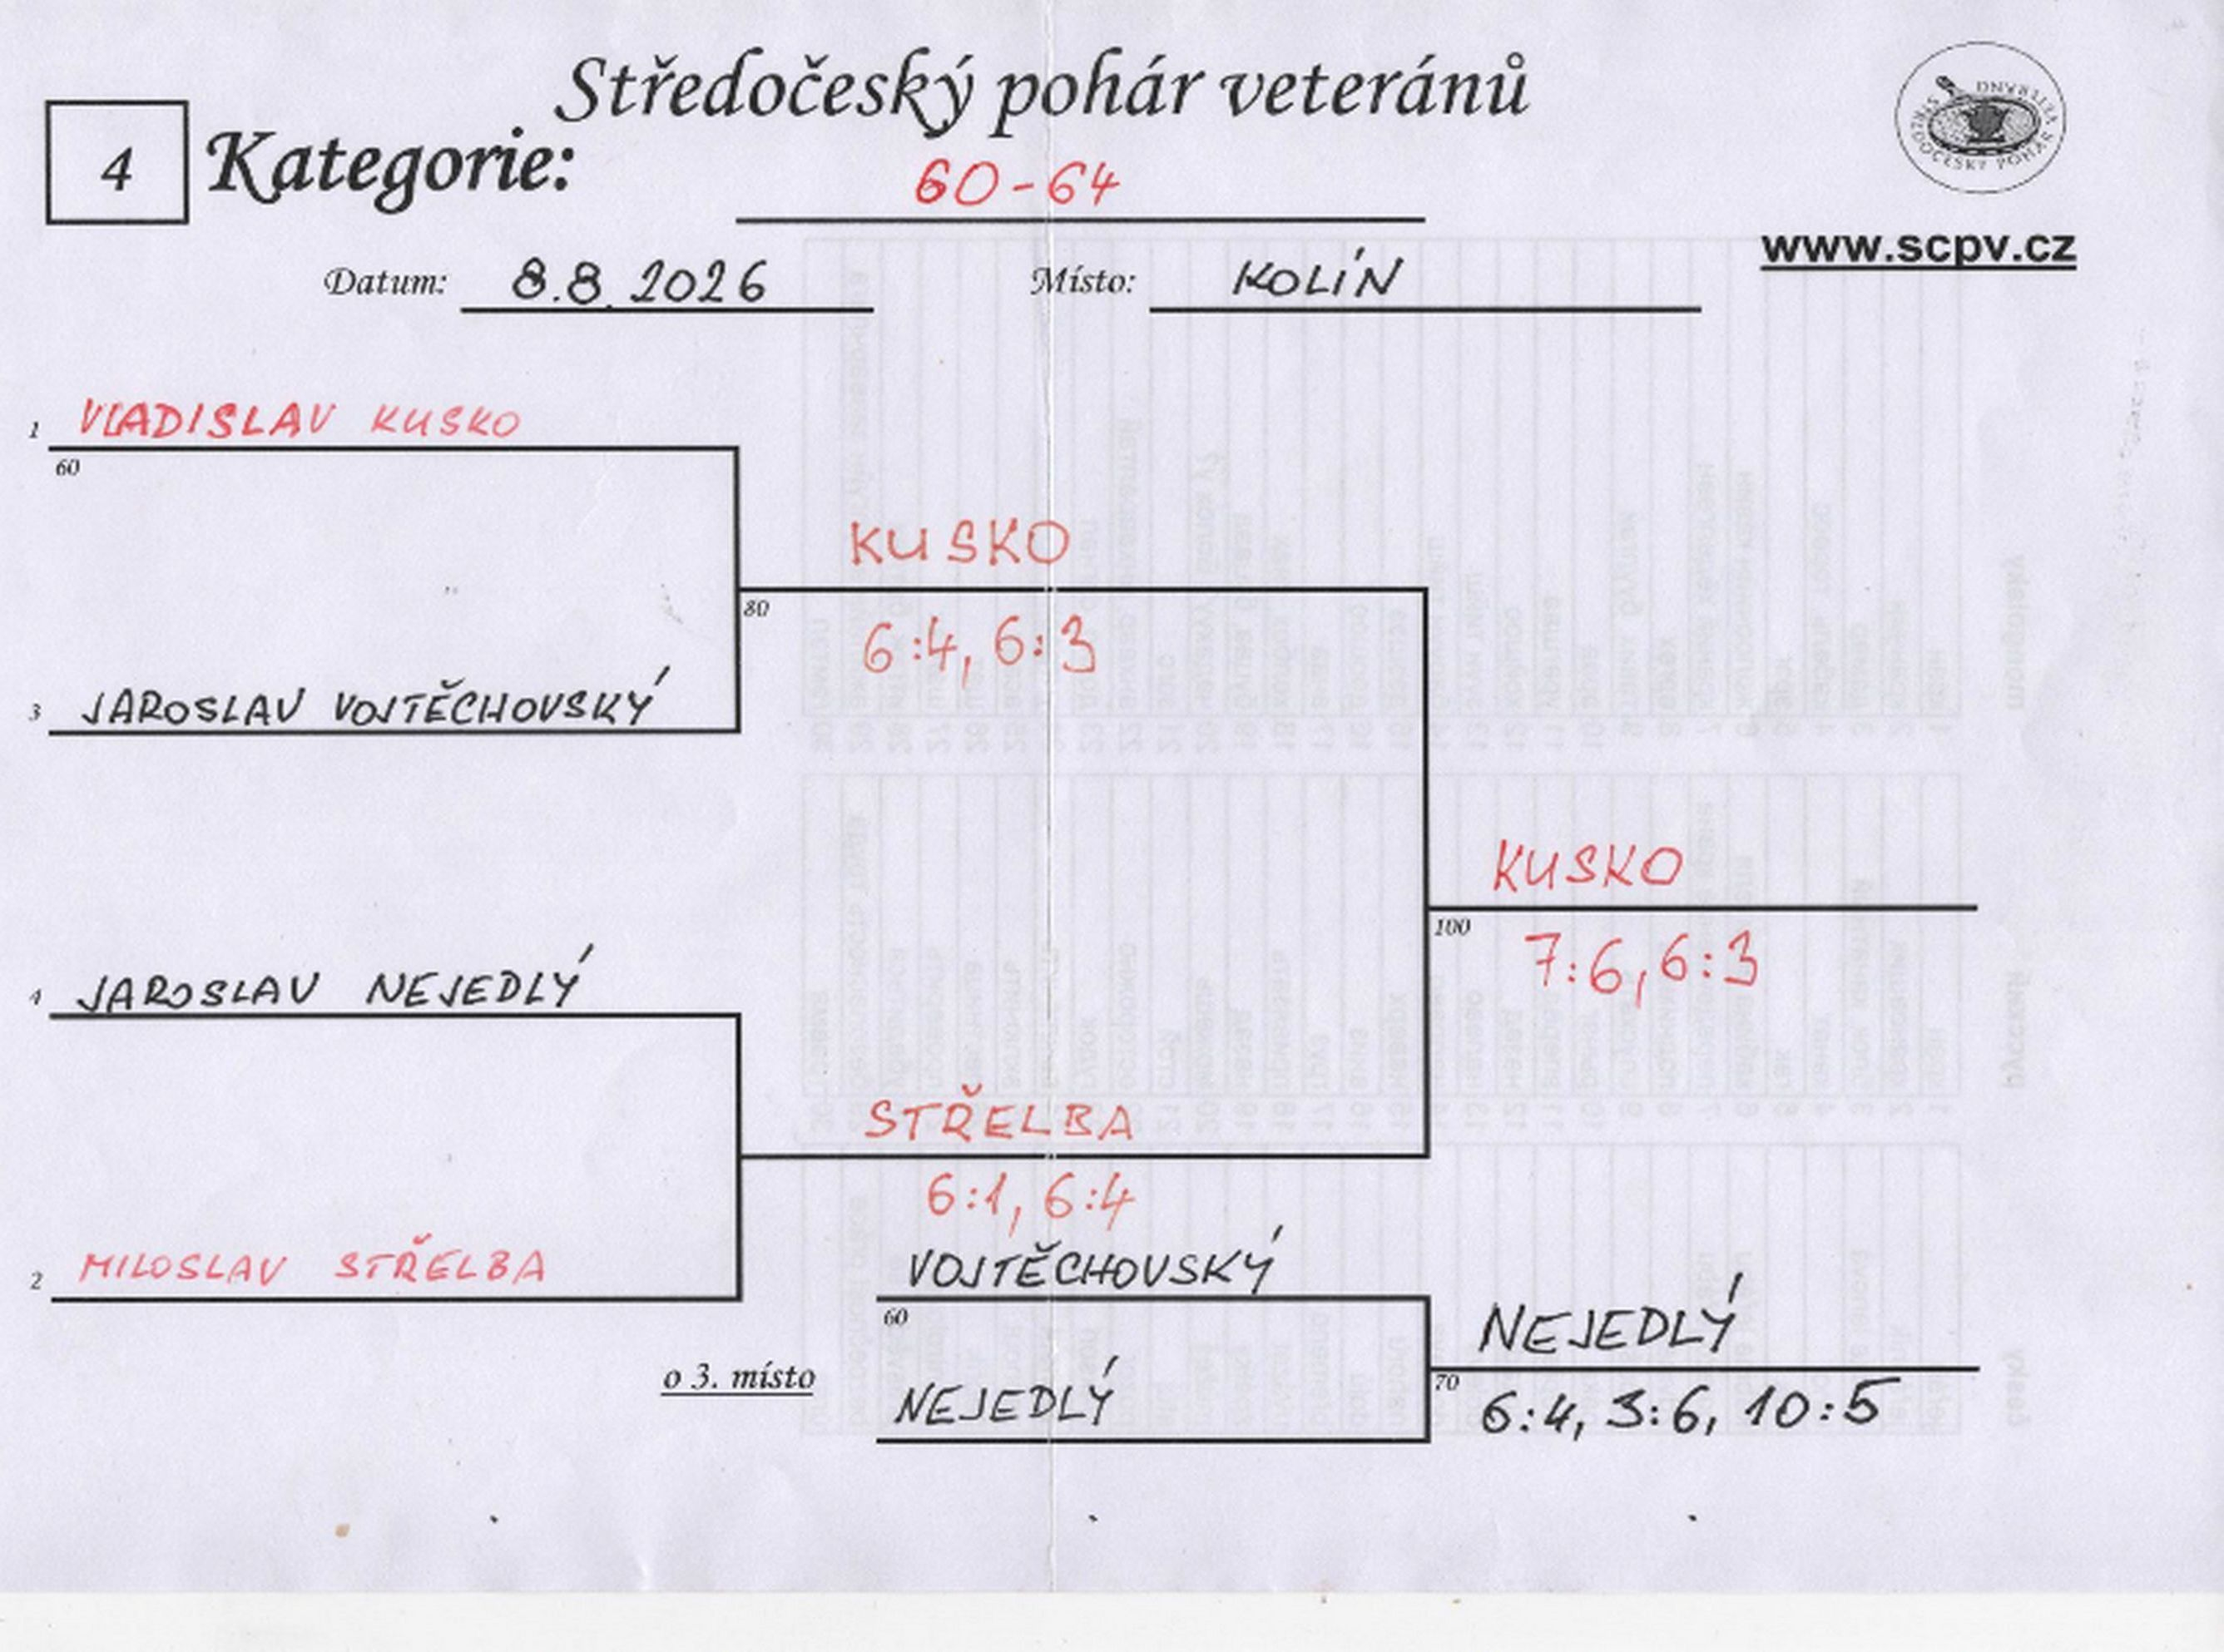

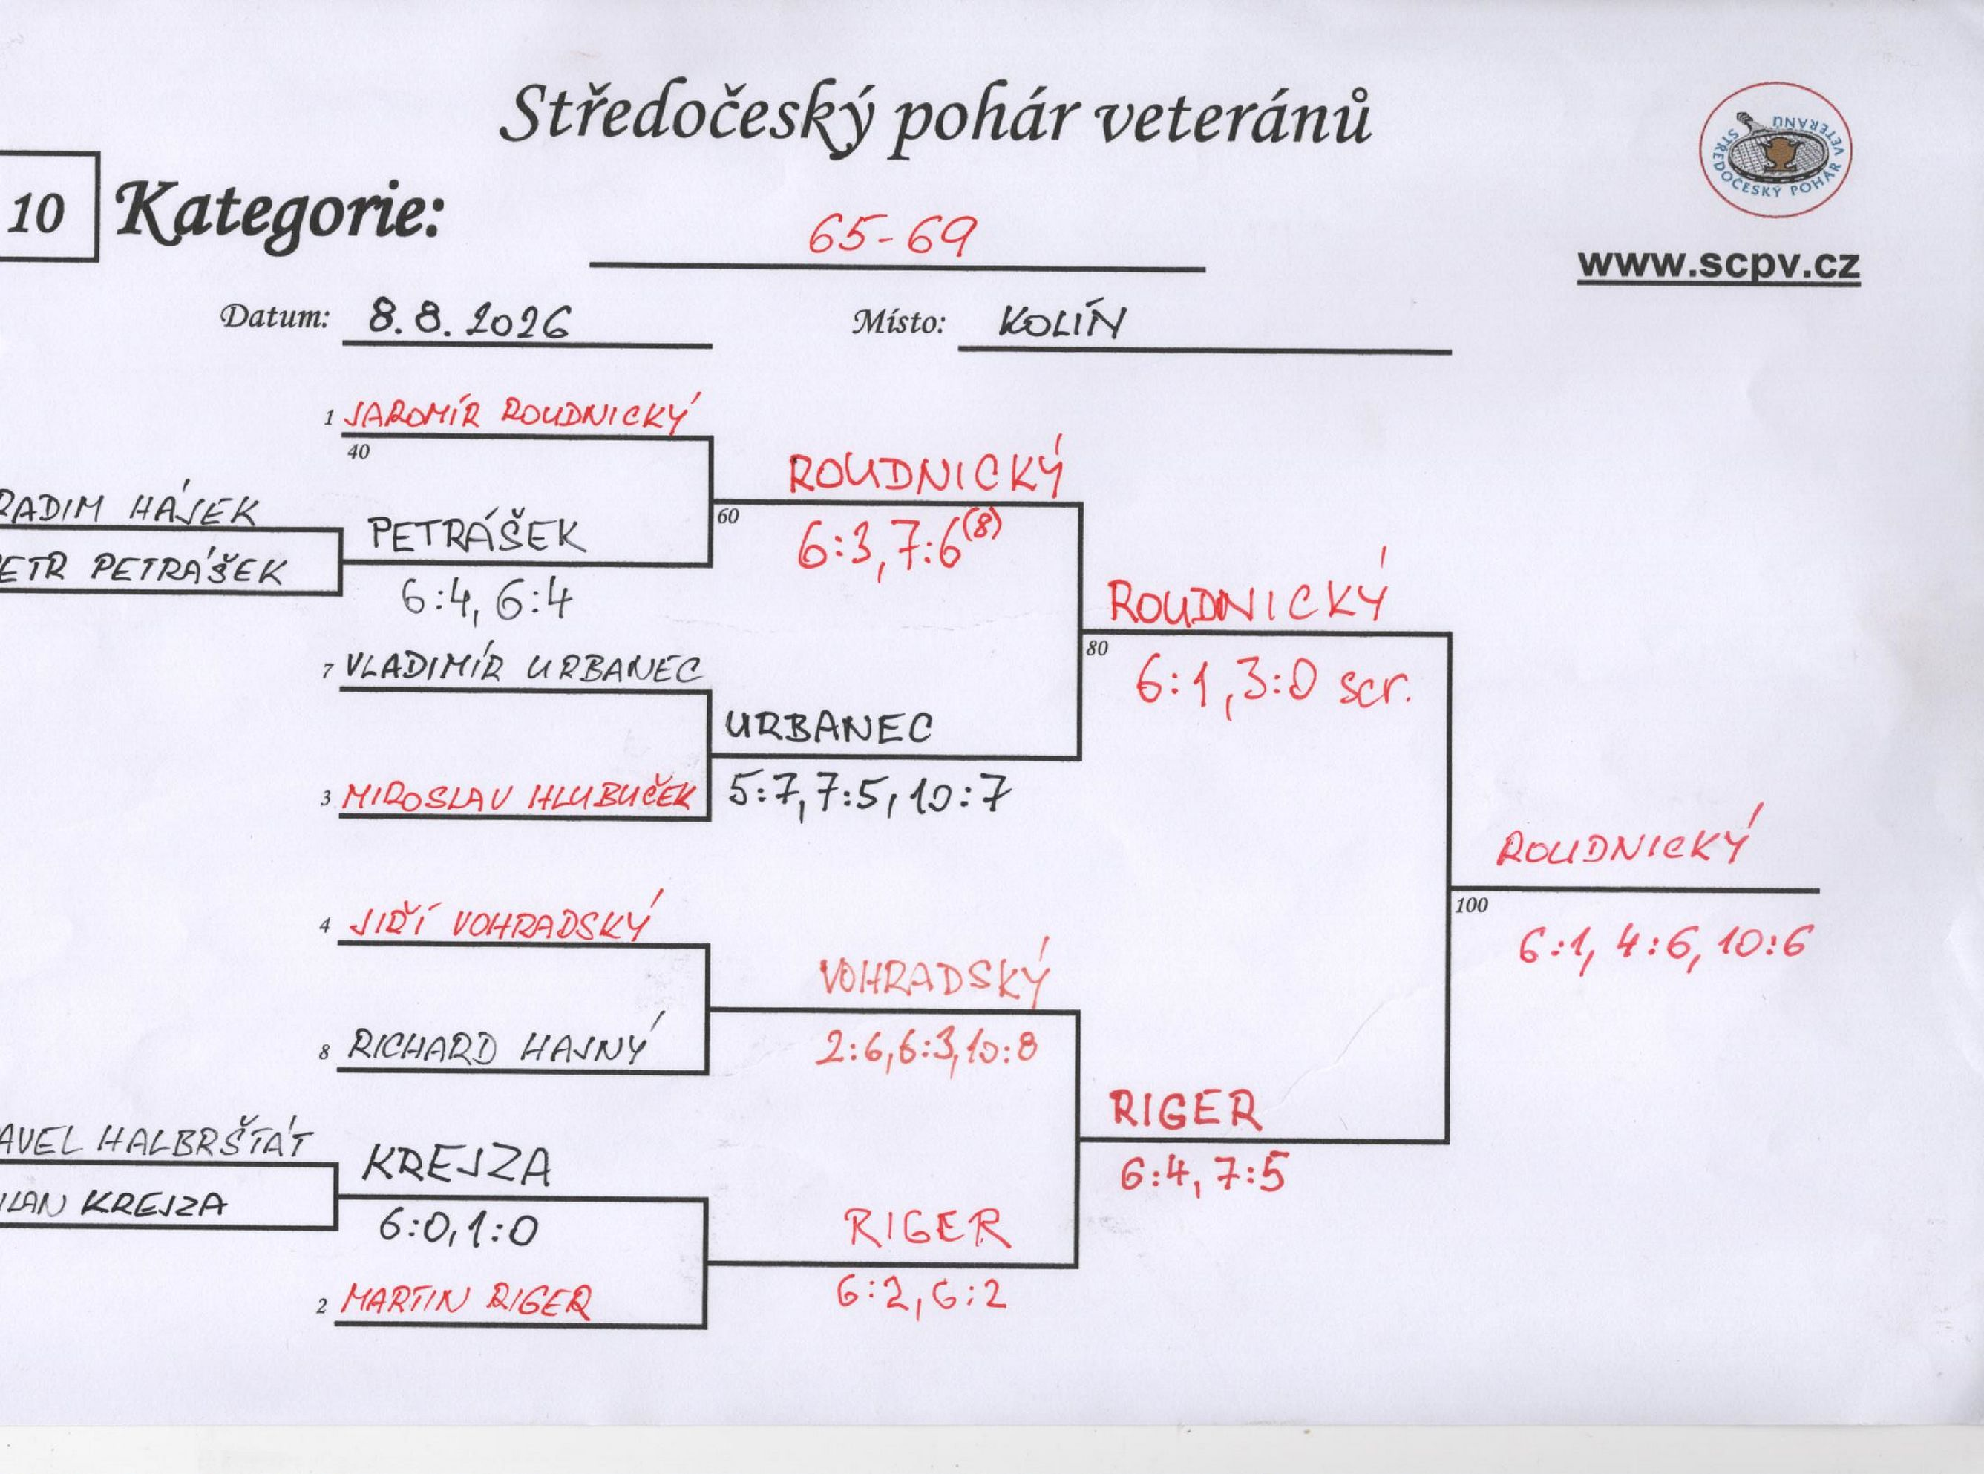

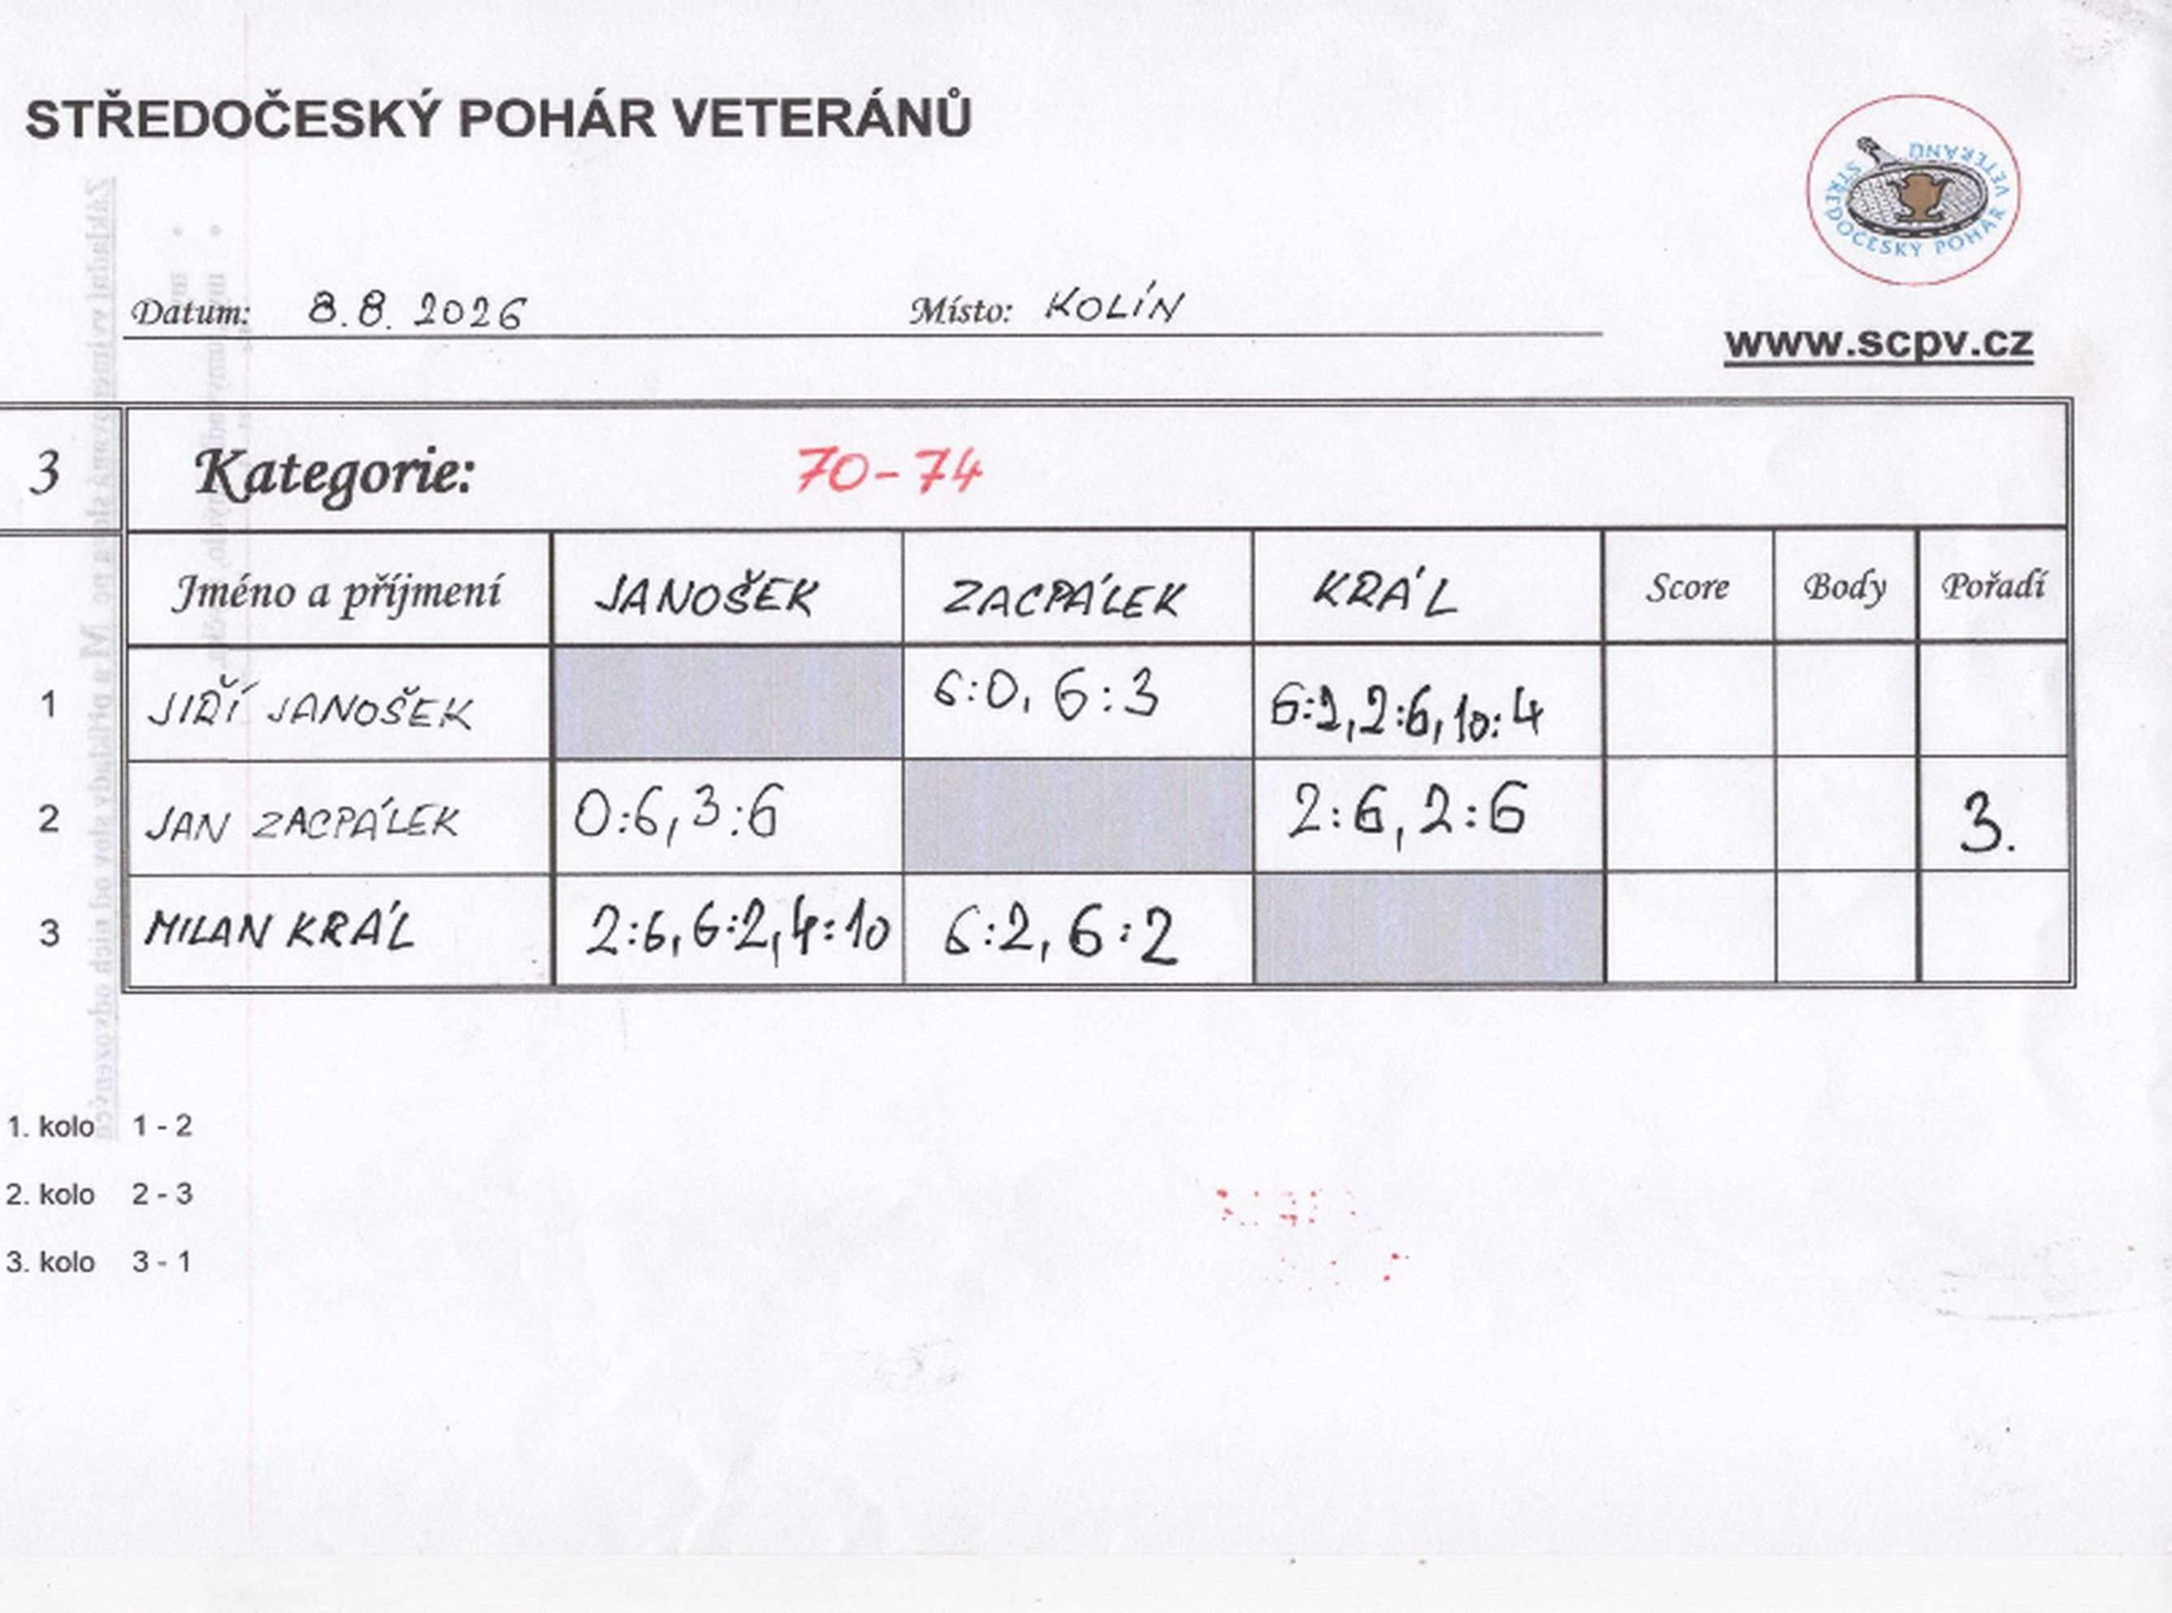

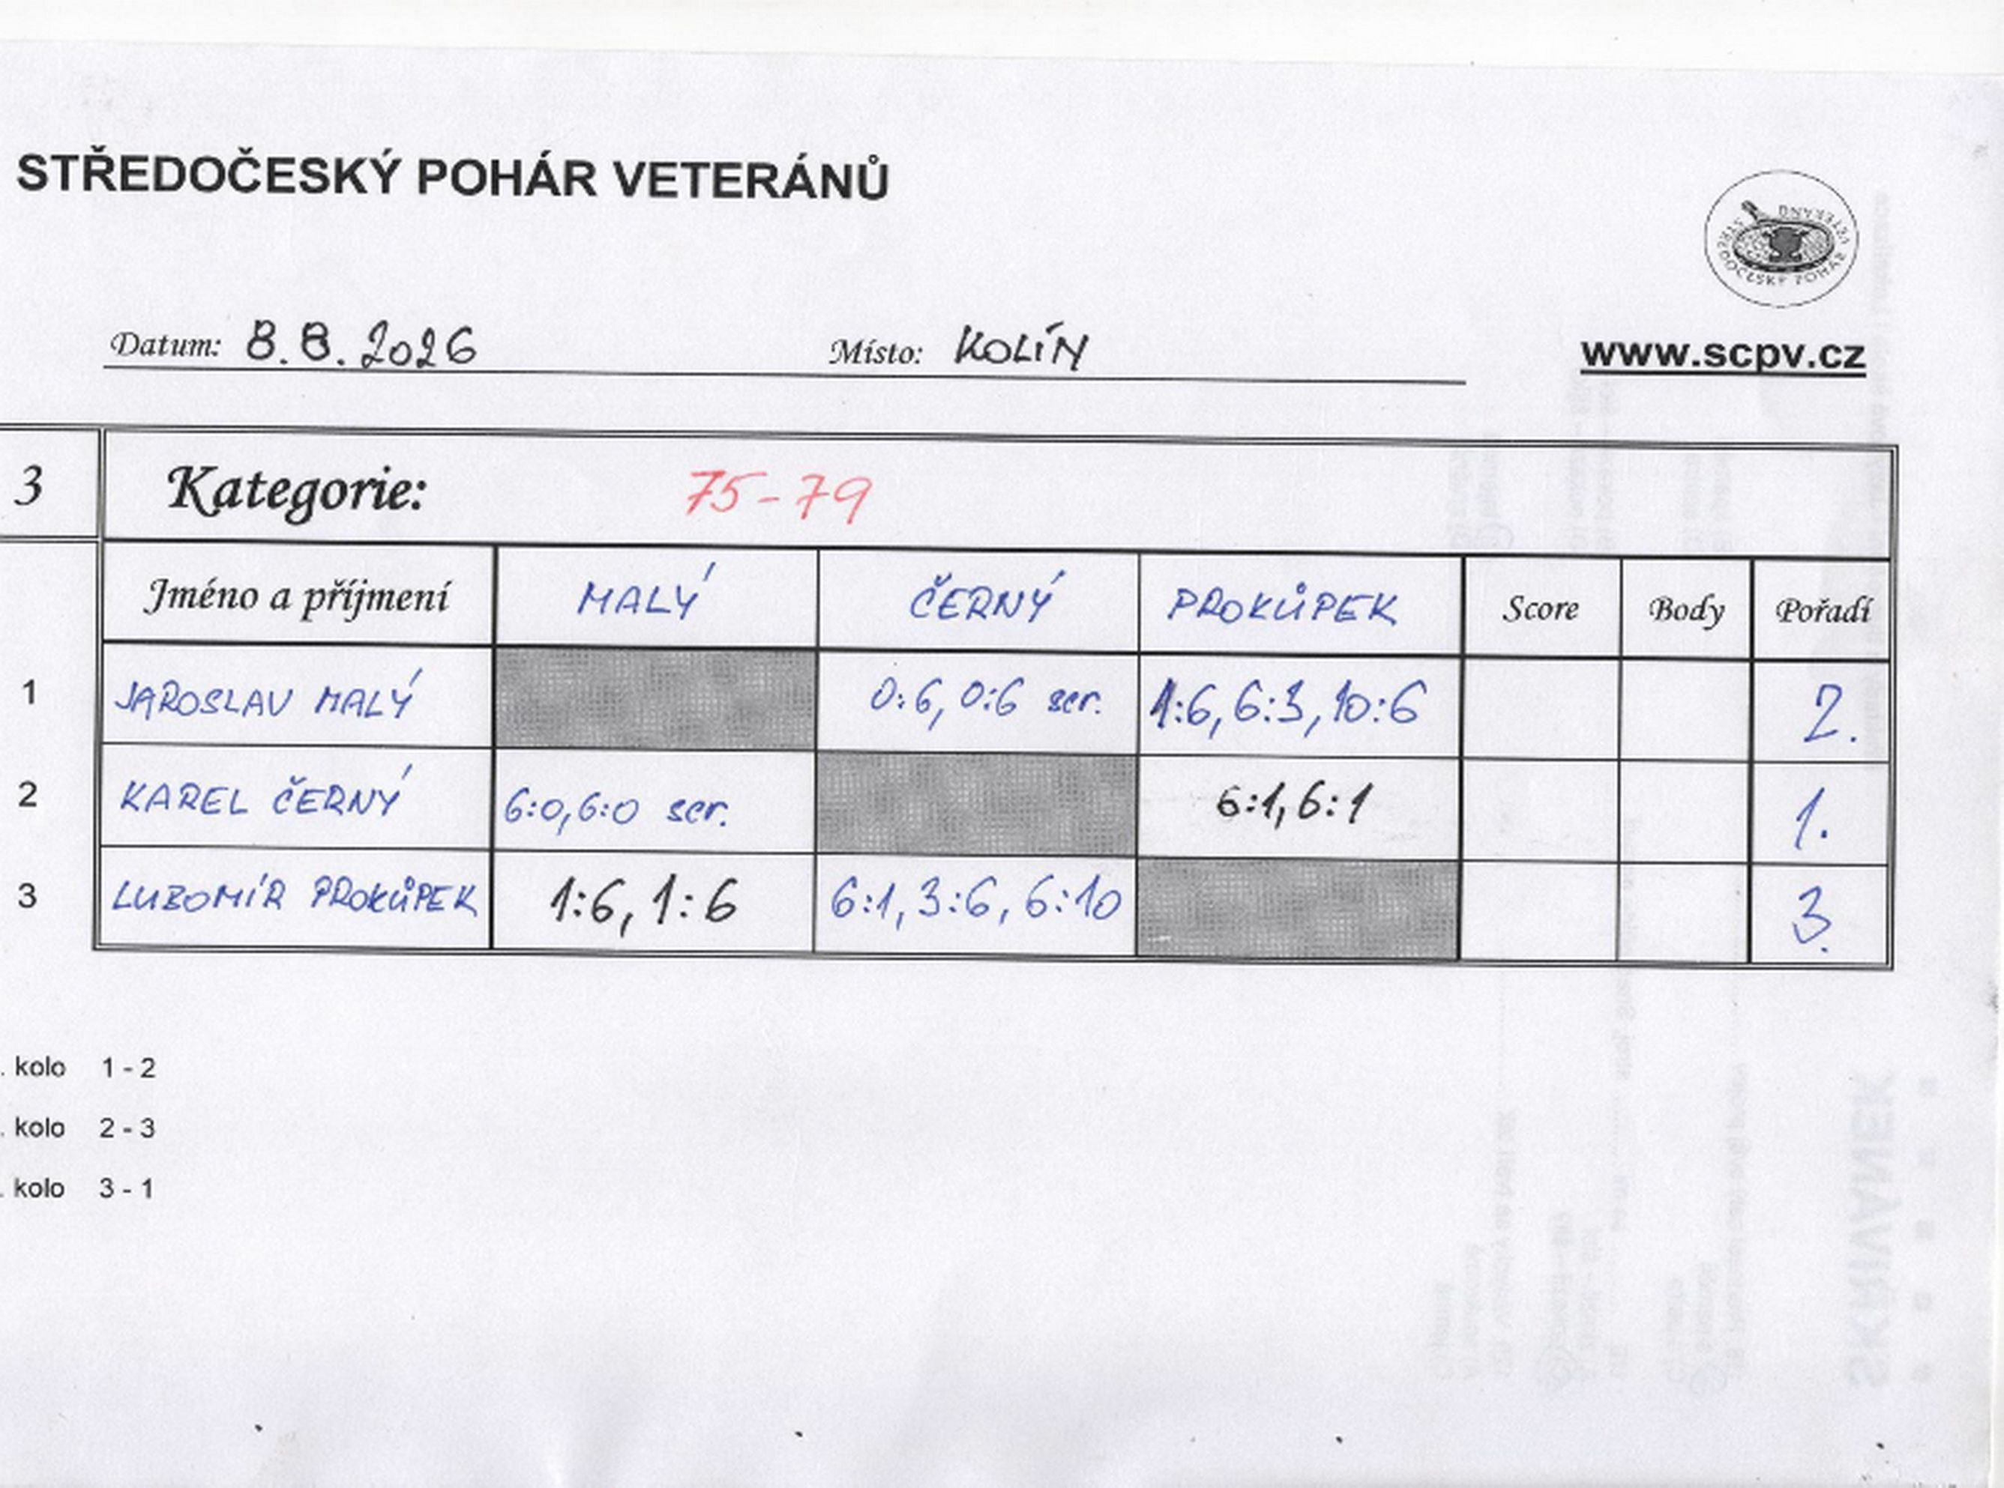

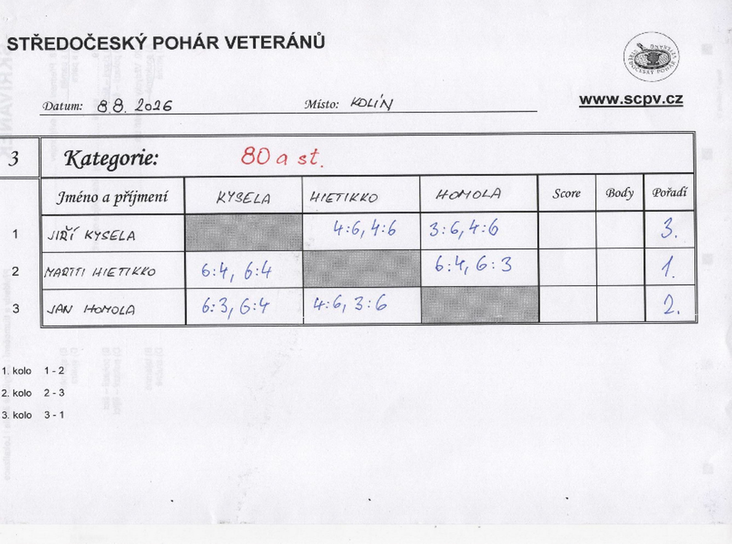

čtyřhra
